wyniki_ankietowe
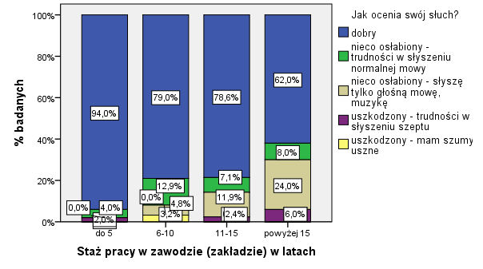

 | Rys. Zatrudnienie w zakładach opakowań | Rys. Wyniki oceny warunków pracy w zakładach opakowań
 |  |  |  | Rys. Ocena słuchu ankietowanych w zależności od stażu pracy w zawodzie

 | Rys. Wiek zatrudnionych w zakładach produkcji opakowań | Rys. Wyniki dotyczące wskazania maszyn i urządzeń wewnątrz budynku jako powód uciążliwości hałasu na stanowiskach pracy

Rys. Występowanie hałasu wysokoczęstotliwościowego w zakładach produkcji opakowań |  |  | Rys. Wyniki narażenia na hałas poza godzinami pracy

